상품제안서
아남 개별 절전 멀티탭 3구 | 상품코드: S43428

 |  |  |  |  |  |  | 02-713-8555 | www.synergygift.co.kr
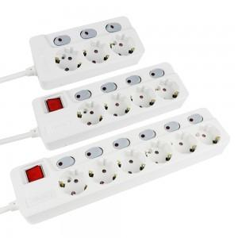

【상세/제작정보】

【인쇄/포장옵션】 | 레이저 / 포장불가능

【공급단가】 | 수량 | 30~ | 50~ | 100~ | 300~ | 500~
*VAT별도 | 1.5M | 15,520원 | 14,600원 | 14,140원 | 13,450원 | 13,220원
 | 3M | 18,760원 | 17,650원 | 17,090원 | 16,260원 | 15,980원
 | 5M | 22,680원 | 21,330원 | 20,660원 | 19,650원 | 19,320원

【상품 URL】 | https://www.synergygift.co.kr:443/src/goods_detail.php?gdno=43428

